Hoja 1
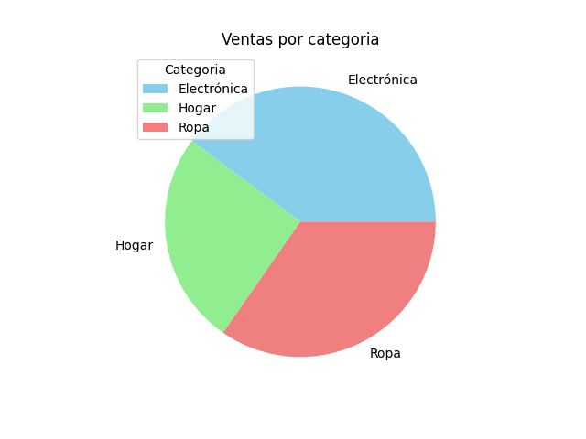
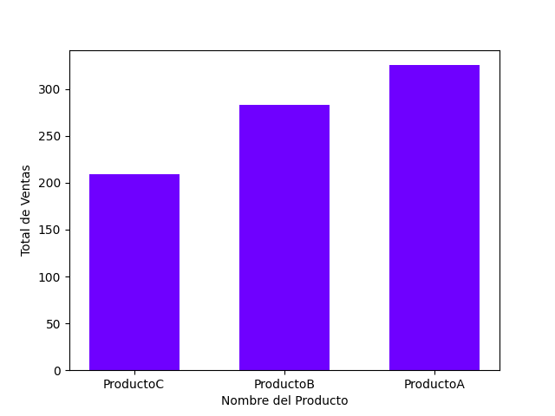
 |  | Reporte Analisis de Datos

 | Informacion General
Fecha de reporte | 2024-02-03
Empresa | EjemploCorp
Sucursal | 12344

Analisis de datos
Categoria | Total de Venta |  | Producto mas vendido: | Fecha:
Electronica | 325.5 |  | ProductoA | 2024-01-31
Hogar | 208.8
Ropa | 283.5

Graficos

